Amplificatore
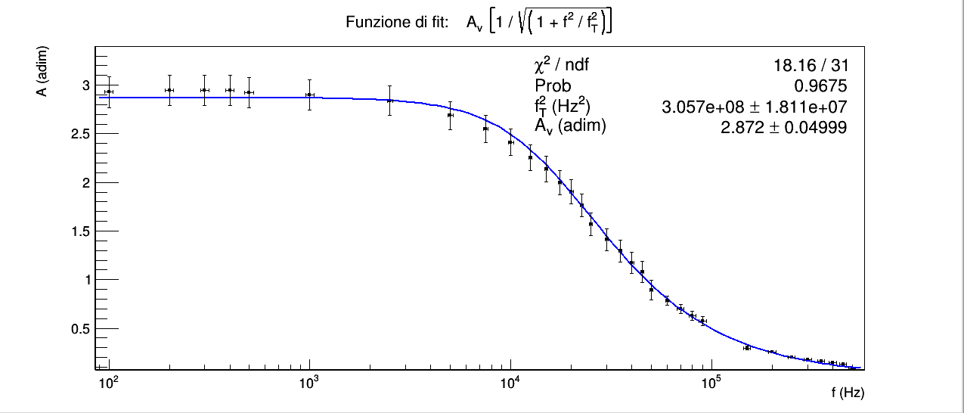
CONSIGLIAMO DI APRIRE IL FILE CON EXCEL PER VISUALIZZARE CORRETTAMENTE L'IMPAGINAZIONE COME INTESA DAGLI AUTORI

GRUPPO D7
COSTA, DI PAOLA, DUI
ESPERIMENTO 7
AMPLIFICATORE

AMPLIFICAZIONE PER PICCOLI SEGNALI CON ONDA QUADRA

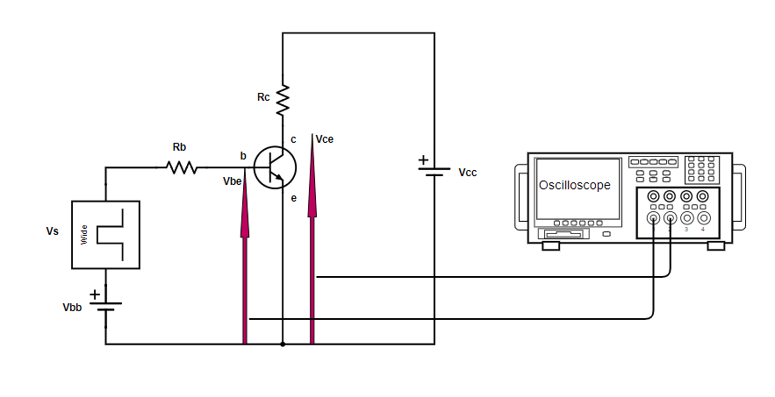
 |  |  |  |  |  | Rb | σRb | Rc | σRc
 |  |  |  |  |  | Amprobe 37XR-A | errori ottenuti dal datasheet dell'Amprobe 37XR-A | Amprobe 37XR-A | errori ottenuti dal datasheet dell'Amprobe 37XR-A
 |  |  |  |  |  | 4710 | 30 | 46.2 | 0.3

 |  |  |  |  |  | Vbb > Vs

fVs (kHz) | Vs (V) | σVs (V) | Vce medio del punto di lavoro (V) | ΔVbe (adim) | σΔVbe (adim) | ΔVce (adim) | σΔVce (adim) | β0 (adim) | σβ0 (adim) | β0 medio (adim) | σβ0 medio (adim) | Avmedio (adim) | Avmedio (adim)
generatore di funzioni | oscilloscopio | errore di sensibilità dello schermo dell'oscilloscopio | oscilloscopio in accoppiamento DC | oscilloscopio | errore di sensibilità dello schermo dell'oscilloscopio | oscilloscopio | errore di sensibilità dello schermo dell'oscilloscopio | (ΔVce · Rb) / (Rc · ΔVbe) | errore propagato | media dei tre valori precedenti | errore sulla media | β0 medio · Rc / Rb | errore propagato
1 | 0.2 | 0.1 | 6 | 0.42 | 0.02 | 1.19 | 0.04 | 290 | 50 | 292 | 5 | 2.9 | 0.5
1 | 0.3 | 0.1 | 6 | 0.60 | 0.02 | 1.7 | 0.1 | 300 | 60
1 | 0.4 | 0.1 | 6 | 1.00 | 0.04 | 2.9 | 0.1 | 290 | 50

AMPLIFICAZIONE PER PICCOLI SEGNALI CON ONDA SINUSOIDALE

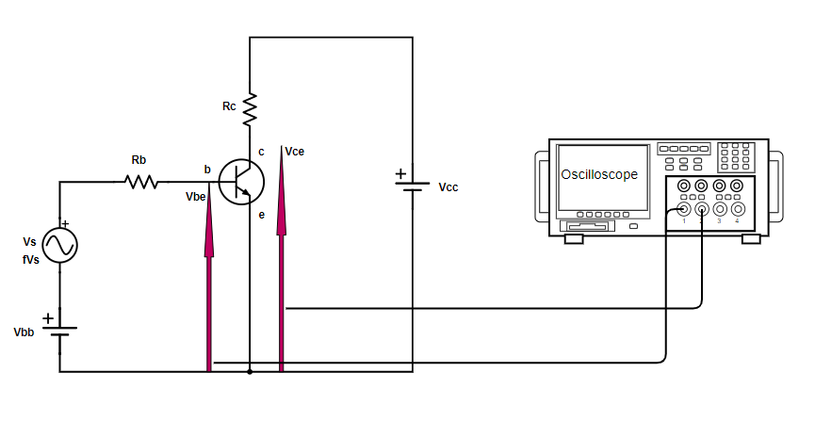
 |  |  |  |  |  | Rb | σRb | Rc | σRc
 |  |  |  |  |  | Amprobe 37XR-A | errori ottenuti dal datasheet dell'Amprobe 37XR-A | Amprobe 37XR-A | errori ottenuti dal datasheet dell'Amprobe 37XR-A
 |  |  |  |  |  | 4710 | 30 | 46.2 | 0.3

 |  |  |  |  |  | Vbb > Vs

 |  |  |  |  |  |  |  | picco picco

fVs (kHz) | Vs (V) | σVs (V) | Vce medio punto del di lavoro (V) | ΔVbe (adim) | σΔVbe (adim) | ΔVce (adim) | σΔVce (adim) | Av (adim) | σAv(adim) | Av medio (adim) | σAv medio (adim)
generatore di funzioni | oscilloscopio | errore di sensibilità dello schermo dell'oscilloscopio | oscilloscopio in accoppiamento DC | oscilloscopio | errore di sensibilità dello schermo dell'oscilloscopio | oscilloscopio | errore di sensibilità dello schermo dell'oscilloscopio | ΔVce / ΔVbe | errore propagato | media dei tre valori precedenti | errore sulla media
1 | 0.2 | 0.1 | 6 | 0.38 | 0.02 | 1.20 | 0.01 | 3.2 | 0.2 | 3.2 | 0.2
1 | 0.3 | 0.1 | 6 | 0.56 | 0.02 | 1.7 | 0.1 | 3.0 | 0.2
1 | 0.4 | 0.1 | 6 | 0.83 | 0.04 | 2.88 | 0.04 | 3.5 | 0.2

Il valore di amplificazione per piccoli segnali ottenuto con l'onda quadra è compatibile con quello ottenuto con un'onda sinusoidale di eguale frequenza.
Av sinusoide | σAv sinusoide | Av onda quadra | σAv onda quadra | z
calcolato precedentemente | calcolato precedentemente | calcolato precedentemente | calcolato precedentemente | |Av sinusoide - Av onda quadra| / √ (Av sinusoide2 + Av onda quadra2)
3.2 | 0.2 | 2.9 | 0.5 | 0.6247 < 1.96

RISPOSTA IN FREQUENZA DELL'AMPLIFICATORE

 |  |  |  |  |  | Rb | σRb | Rc | σRc
 |  |  |  |  |  | Amprobe 37XR-A | datasheet dell'Amprobe 37XR-A | Amprobe 37XR-A | datasheet dell'Amprobe 37XR-A
 |  |  |  |  |  | 4710 | 30 | 46.2 | 0.3

 |  |  |  |  |  | Vbb > Vs

fVs (kHz) | σfVS (Hz) | Vce (V) | σVce (V) | Vbe (V) | σVbe (V) | Av (V) | σAv (V) | σAv / Av
generatore di funzioni | errore ricavato dall'errore di sensibilità dell'oscilloscopio sui tempi | menu misure oscilloscopio | errore di sensibilità dello schermo dell'oscilloscopio | menu misure oscilloscopio | errore di sensibilità dello schermo dell'oscilloscopio | Vce / Vbe | errore propagato | errore relativo sul guadagno
0.100 | 0.005 | 2.9 | 0.1 | 0.98 | 0.04 | 2.9 | 0.2 | 5.35%
0.20 | 0.01 | 2.9 | 0.1 | 0.99 | 0.04 | 2.9 | 0.2 | 5.29%
0.30 | 0.02 | 2.9 | 0.1 | 0.99 | 0.04 | 2.9 | 0.2 | 5.29%
0.40 | 0.02 | 2.9 | 0.1 | 0.99 | 0.04 | 2.9 | 0.2 | 5.29%
0.50 | 0.03 | 2.9 | 0.1 | 0.99 | 0.04 | 2.9 | 0.2 | 5.31%
0.10 | 0.05 | 2.9 | 0.1 | 1.00 | 0.04 | 2.9 | 0.2 | 5.28%
2.50 | 0.08 | 2.8 | 0.1 | 1.00 | 0.04 | 2.8 | 0.2 | 5.33%
5.0 | 0.2 | 2.7 | 0.1 | 1.02 | 0.04 | 2.7 | 0.1 | 5.36%
7.5 | 0.2 | 2.6 | 0.1 | 1.02 | 0.04 | 2.5 | 0.1 | 5.49%
1.0 | 0.3 | 2.5 | 0.1 | 1.02 | 0.04 | 2.4 | 0.1 | 5.65%
12.5 | 0.3 | 2.3 | 0.1 | 1.02 | 0.04 | 2.3 | 0.1 | 5.86%
15.0 | 0.3 | 2.2 | 0.1 | 1.02 | 0.04 | 2.1 | 0.1 | 6.03%
17.5 | 0.4 | 2.0 | 0.1 | 1.02 | 0.04 | 2.0 | 0.1 | 6.28%
20.0 | 0.4 | 1.9 | 0.1 | 1.01 | 0.04 | 1.9 | 0.1 | 6.54%
22.5 | 0.5 | 1.8 | 0.1 | 1.02 | 0.04 | 1.8 | 0.1 | 6.80%
25.0 | 0.5 | 1.6 | 0.1 | 1.02 | 0.04 | 1.6 | 0.1 | 7.38%
30.0 | 0.6 | 1.4 | 0.1 | 1.02 | 0.04 | 1.4 | 0.1 | 7.98%
35.0 | 0.7 | 1.3 | 0.1 | 1.02 | 0.04 | 1.3 | 0.1 | 8.53%
40.0 | 0.8 | 1.2 | 0.1 | 1.02 | 0.04 | 1.2 | 0.1 | 9.21%
45.0 | 0.9 | 1.1 | 0.1 | 1.02 | 0.04 | 1.1 | 0.1 | 9.90%
50 | 1 | 0.9 | 0.1 | 1.02 | 0.04 | 0.9 | 0.1 | 11.65%
60 | 1 | 0.80 | 0.04 | 1.02 | 0.04 | 0.78 | 0.05 | 6.35%
70 | 3 | 0.71 | 0.04 | 1.02 | 0.04 | 0.70 | 0.05 | 6.85%
80 | 3 | 0.64 | 0.04 | 1.02 | 0.04 | 0.63 | 0.05 | 7.38%
90 | 4 | 0.58 | 0.04 | 1.02 | 0.04 | 0.57 | 0.05 | 7.89%
100 | 4 | 0.40 | 0.04 | 1.02 | 0.04 | 0.39 | 0.04 | 10.84%
150 | 6 | 0.30 | 0.02 | 1.02 | 0.04 | 0.30 | 0.02 | 7.66%
200 | 8 | 0.26 | 0.01 | 1.02 | 0.04 | 0.25 | 0.01 | 5.51%
250 | 10 | 0.21 | 0.01 | 1.02 | 0.04 | 0.20 | 0.01 | 6.24%
300 | 10 | 0.18 | 0.01 | 1.02 | 0.04 | 0.18 | 0.01 | 6.70%
350 | 10 | 0.16 | 0.01 | 1.02 | 0.04 | 0.16 | 0.01 | 7.28%
400 | 20 | 0.15 | 0.01 | 1.02 | 0.04 | 0.15 | 0.01 | 7.81%
450 | 20 | 0.13 | 0.01 | 1.02 | 0.04 | 0.13 | 0.01 | 8.43%
500 | 20 | 0.09 | 0.01 | 1.02 | 0.04 | 0.09 | 0.01 | 12.02%

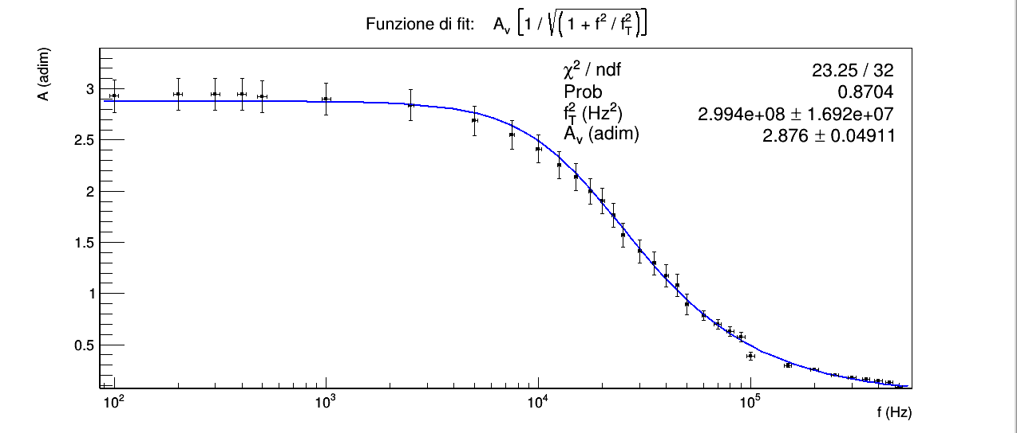
"Cambiare la frequenza di pilotaggio del segnale V_{in} in ingresso e graficare l’amplificazione in funzione della frequenza."
I punti sperimentali seguono qualitativamente la risposta in frequenza di un filtro passa basso come atteso, poichè il BJT presenta delle piccole capacità interne tra collettore e base e tra emettitore e base che possono essere ignorate solo a basse frequenze.
Abbiamo eseguito un fit con la funzione di un filtro passa basso moltiplicata per la costante di amplificazione A_{v}, la quale a basse frequenze dovrebbe essere approssimativamente costante.
Nel primo fit abbiamo utilizzato tutti i punti sperimentali mentre nel secondo abbiamo provato a considerare il punto (f, A_{v}) = (10⁵±4(Hz), 0.39±0.04(adim)) come un outlier dovuto probabilmente a un valore annotato male su V_{o} o V_{i} o f. La ratio per considerarlo un outlier è semplicemente l'osservazione dei punti sperimentali in questo caso.
l χ² del fit con tutti i punti è all'interno dell'intervallo critico per 32 gradi di libertà e significatività del 5%, mentre quello senza il potenziale outlier è minore dell'estremo inferiore dell'intervallo critico per 31 gradi di libertà.
Abbiamo utilizzato gli stessi strumenti di misura e la stessa procedura utilizzati per i filtri RC, per i quali avevamo concluso che gli errori fossero sovrastimati; inoltre gli errori relativi sul guadagno sono simili tra i due esperimenti e i due esperimenti hanno in comune un ampio range di frequenze (10² ÷ 2.5·10³ (Hz)). Queste considerazioni ci spingono a ritenere probabile che che anche in questo caso gli errori siano sovrastimati e che nel primo fit (quello con il potenziale outlier) il χ² cada nell'intervallo critico perché gli errori sovrastimati bilancino l'aumento di χ² dovuto a punti sperimentali non perfettamente allineati con l'andamento atteso (considerazione apprezzabile anche visivamente per la parte finale del grafico e in particolare per il punto sperimentale incriminato) e che dunque le conclusioni siano simili a quelle dei filtri RC, cioè che gli errori siano sovrastimati e che solo misurazioni più precise sulle tensioni di input e di output del filtro ci consentano di indagare l'ipotesi nulla alla significatività scelta.

